1500 White
Pos. | Art-Nr | Article |  | pcs | Sales Price (EUR)

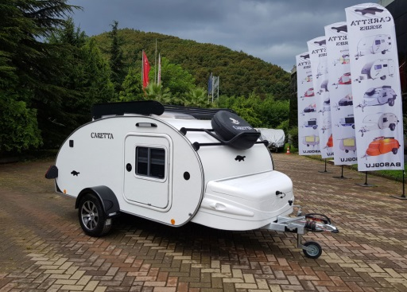
Caretta 1500S Standard Equipment |  |  |  | 1 | 10,430.00
A40-01 |  | Battery 60 ampers / Battery Charger |  | 1
S07 |  | 13 pin socket for car connection |  | 1
REF03 |  | Compressor Coolbox 35 lt. 12V |  | 1
REF04 |  | Sun shade and mosquito nets window sized |  | 2
IL |  | Interior Led Lights (x2) + Awning Light |  | 1
REF09 |  | Matresses |  | 3
WHL01 |  | Alloy Rims and 175/70/R14 tyres |  | 2
REF100 |  | Store system for ALL cupboards (lower +higher+interior) |  | 3
DM40 |  | Dometic ventilation with mosquito net 40x40 cm |  | 1
NO | Art-Nr | ORDER |  |  | Sales Price | SELECTED | PROMO

0 | C1500 | Caretta 1500S EXTRA |  | 1 | 10,430.00 | 10430.00 | 8,344.00 | 80.00
1 | CLR | EXTRA EQUIPMENT | COLOR (White 01 - Cream 02 - Champagne 03 - Grey 04 - Coal grey 05) | 01 | WHITE
2 | PD7050 |  | Panoramic 70x50 ventilation |  | 780.00 | 0.00 | 0.00 | 80.00
3 | W60 |  | Clean water system 45 Lt. (tank, sink and tap) | 1 | 500.00 | 500.00 | 400.00 | 80.00
4 | WST60 |  | Waste water tank 60 It. | 1 | 375.00 | 375.00 | 300.00 | 80.00
5 | E240 |  | Diesel Heating system (Webasto) |  | 1,180.00 | 0.00 | 0.00 | 80.00
6 | TRMC |  | Truma Terme TT Hot water |  | 600.00 | 0.00 | 0.00 | 80.00
7 | AC02 |  | Air Condition 220V (Window type) |  | 829.00 | 0.00 | 0.00 | 80.00
8 | D1500 |  | Roof rack with aluminium panels |  | 687.00 | 0.00 | 0.00 | 80.00
9 | ALK0 A1 |  | ALKO Shock Absorbers (a pair) |  | 360.00 | 0.00 | 0.00 | 80.00
10 | ALKO B1 |  | ALKO Brakes with Stabilizer Head |  | 1,180.00 | 0.00 | 0.00 | 80.00
11 | ALKO C1 |  | ALKO Corner Steady (Parking leveler) |  | 372.00 | 0.00 | 0.00 | 80.00
12 | GAS01 |  | Single Burner Gas Stove With Glass Lid |  | 270.00 | 0.00 | 0.00 | 80.00
13 | GAS02 |  | Double Burner Gas Stove |  | 299.00 | 0.00 | 0.00 | 80.00
14 | CVR01 |  | Caretta Cover against dirt and dust |  | 260.00 | 0.00 | 0.00 | 80.00
15 | STEP14 |  | Spare wheel and steel rim |  | 345.00 | 0.00 | 0.00 | 80.00
16 | STEP15 |  | Spare wheel carrier at the bottom |  | 180.00 | 0.00 | 0.00 | 80.00
17 | STEP16 |  | Spare wheel carrier offroad style | 1 | 360.00 | 360.00 | 288.00 | 80.00
18 | STEP17 |  | Spare wheel cover |  | 145.00 | 0.00 | 0.00 | 80.00
19 | MOSQ |  | Mosquito nets for cabin door sized (x2) |  | 286.00 | 0.00 | 0.00 | 80.00
20 | HMC |  | Hammock for child |  | 330.00 | 0.00 | 0.00 | 80.00
21 | GRAN003 |  | Rear Luggage Holder |  | 195.00 | 0.00 | 0.00 | 80.00
22 | BAR01 |  | Rear Protection Bar |  | 172.00 | 0.00 | 0.00 | 80.00
23 | EXT01 |  | External shower kit |  | 220.00 | 0.00 | 0.00 | 80.00
24 | PT01 |  | Exterior Detachable Kitchen Table with basket |  | 195.00 | 0.00 | 0.00 | 80.00
25 | USB01 |  | Usb Charger with voltage meter | 1 | 58.00 | 58.00 | 46.40 | 80.00
26 | RAD02 |  | Multimedia player (Usb reader and Aux )+Loudspeaker |  | 250.00 | 0.00 | 0.00 | 80.00
27 | INFCAW |  | Caretta Inflatable awning with interior room |  | 1070.00 | 0.00 | 0.00 | 80.00
28 | PRSP |  | Portable Solar Panel |  | 1090.00 | 0.00 | 0.00 | 80.00
 |  |  |  |  |  | 1293.00 | 1034.40
TOTAL BEZ DDV |  |  |  |  |  | 11723.00 | 9378.40
SO DDV |  |  |  |  |  |  | € 11,066.51 | MKD 686,123.74

1500
шифра |  | Опис |  | pcs | 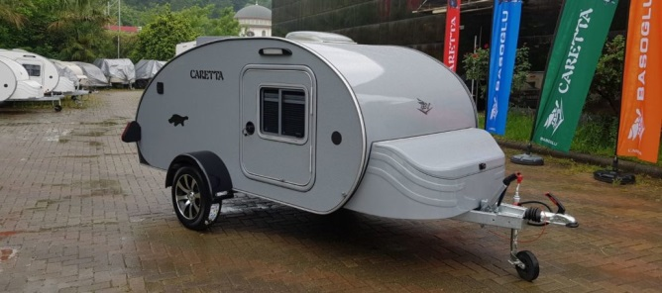
Caretta 1500 Стандардна Опрема |  |  |  | 1
A40-01 |  | 60 А Батерија + полнач |  | 1
S07 |  | 13 пински приклучок за поврзување со кола |  | 1
REF03 |  | Фрижидер – 35 литри (12 DC & 220 V) |  | 1
REF04 |  | Мрежа против инсекти и ролетни на сите прозори |  | 2
IL |  | Осветлување |  | 1
REF09 |  | Три душеци |  | 3
WHL01 |  | Алуминиумски бандажи (175 / 70 / R14) |  | 2
REF100 |  | Шкафчиња во кујната и во просторот за спиење |  | 5
DM40 |  | Вентилација на покривот 40 х 40 cm |  | 1
NO | шифра | КОНФИГУРАТОР |  | Селектирајте (1) | ЦЕНА | ПРОМОТИВНА ЦЕНА | КОНФИГУРАЦИЈА | ПОПУСТ %
0 | C1500 | Caretta 1500 |  | 1 | 10,440.00 € | 8,352.00 € | 8,352.00 € | 20%
1 | CLR | ДОПОЛНИТЕЛНА ОПРЕМА | БОЈА (Бела 01 - Крем 02 - Шампајн 03 - Сива 04 - Темно сива 05)
2 | PD7050 |  | Панорамска вентилација 70 х 50 cm | 0 | 780.00 € | 624.00 € | 0.00 € | 20%
3 | W60 |  | Систем за чиста вода – 45 литри (резервоар, мијалник и чешма) | 0 | 500.00 € | 400.00 € | 0.00 € | 20%
4 | WST60 |  | Резервоар за отпадна вода – 60 литри | 0 | 375.00 € | 300.00 € | 0.00 € | 20%
5 | E240 |  | Систем за греење (Webasto) | 0 | 1,360.00 € | 1,088.00 € | 0.00 € | 20%
6 | TRMC |  | Систем за топлење на вода Truma Terme | 0 | 660.00 € | 528.00 € | 0.00 € | 20%
7 | AC02 |  | Клима 220 V (Window type) | 0 | 930.00 € | 744.00 € | 0.00 € | 20%
8 | D1500 |  | Држачи на покрив | 0 | 687.00 € | 549.60 € | 0.00 € | 20%
9 | ALK0 A1 |  | ALKO Амортизери | 0 | 360.00 € | 288.00 € | 0.00 € | 20%
10 | ALKO B1 |  | Систем за сопирање Ал-Ко + Шепа за закачување со стабилизатор | 0 | 1,180.00 € | 944.00 € | 0.00 € | 20%
11 | ALKO C1 |  | Ал-Ко систем за нивелирање | 0 | 372.00 € | 297.60 € | 0.00 € | 20%
12 | GAS01 |  | Единечен шпорет со стаклен капак | 0 | 340.00 € | 272.00 € | 0.00 € | 20%
13 | GAS02 |  | Двоен шпорет | 0 | 360.00 € | 288.00 € | 0.00 € | 20%
14 | CVR01 |  | Caretta Покривка против прашина | 0 | 340.00 € | 272.00 € | 0.00 € | 20%
15 | STEP14 |  | Резервно тркало | 0 | 389.00 € | 311.20 € | 0.00 € | 20%
16 | STEP15 |  | Долен држач за резервно тркало | 0 | 220.00 € | 176.00 € | 0.00 € | 20%
17 | STEP16 |  | Преден држач за резервно тркало (Off Road стил) | 0 | 420.00 € | 336.00 € | 0.00 € | 20%
18 | STEP17 |  | Кожна обвивка за резервно тркало | 0 | 170.00 € | 136.00 € | 0.00 € | 20%
19 | MOSQ |  | Мрежа против инсекти за целата врата (x2) | 0 | 180.00 € | 144.00 € | 0.00 € | 20%
20 | HMC |  | Хамок за дете | 0 | 330.00 € | 264.00 € | 0.00 € | 20%
21 | GRAN003 |  | Заден држач за багаж | 0 | 245.00 € | 196.00 € | 0.00 € | 20%
22 | BAR01 |  | Заден метален браник | 0 | 195.00 € | 156.00 € | 0.00 € | 20%
23 | EXT01 |  | Надворешен туш | 0 | 320.00 € | 256.00 € | 0.00 € | 20%
24 | PT01 |  | Надворешна монтажна кујнска маса со корпа | 0 | 260.00 € | 208.00 € | 0.00 € | 20%
25 | USB01 |  | USB приклучок со мерач на напон | 0 | 75.00 € | 60.00 € | 0.00 € | 20%
26 | RAD02 |  | Multimedia player (USB читач, Aux) + звучници | 0 | 340.00 € | 272.00 € | 0.00 € | 20%
27 | INFCAW |  | Caretta тенда на надувување со внатрешна просторија | 0 | 1,070.00 € | 856.00 € | 0.00 € | 20%
28 | PRSP |  | Преносен соларен панел | 0 | 1,090.00 € | 872.00 € | 0.00 € | 20%
TOTAL БЕЗ ДДВ |  |  |  |  |  |  | 8,352.00 €
СО ДДВ |  |  |  |  |  |  | 9,855.36 €

